Figurer utsläpp
CO2
 | 2010 | 2030 | 2040
 | 18.9 | 11.2 | 8.3
 |  | 11.3 | 10.3
 |  | 11.3 | 10.3
PMslitage
 | 2010 | 2030 | 2040
 | 13.96 | 18.8 | 21.5
 |  | 19.0 | 28.5
 |  | 19.0 | 28.5
Referensscenario | Scenario 1 | Scenario 2

PMavgas
 | 2010 | 2030 | 2040
 | 1.40 | 0.2 | 0.1
 |  | 0.2 | 0.2
 |  | 0.2 | 0.2
NOx
 | 2010 | 2030 | 2040
 | 59.85 | 9.8 | 6.3
 |  | 9.9 | 8.5
 |  | 9.9 | 8.5

Beräkningar konsumentöverskott
 |  |  |  | Referensscenario |  | Scenario 1 |  | Scenario 2
Indata för beräkningar |  |  |  | Beslutad politik - Trafikverkets basscenario, ändras ej av EMA! |  | Policy scenario (EMA) |  | Reference scenario (EMA -beslutad politik, varierande X)
Utdata | Kategori | Enhet | Beteckning | 2030 | 2040 | 2030 | 2040 | 2030 | 2040
Körkostnad | Lätta fordon - Sammanvägd | kr/mil | c | 20.74 | 19.66 | 20.24 | 23.30 | 20.24 | 23.30
Körkostnad | Tunga lastbilar - Sammanvägd | kr/mil | c | 172.80 | 170.39 | 172.80 | 95.76 | 172.80 | 95.76
Trafikarbete | Lätta fordon - Totalt | miljarder fordonskilometer per år | d | 88.25 | 100.26 | 88.90 | 132.66 | 88.90 | 132.66
Trafikarbete | Tunga lastbilar - Totalt | miljarder fordonskilometer per år | d | 5.98 | 7.05 | 5.98 | 9.83 | 5.98 | 9.83
Transporteffektiv samhällsplanering | Lätta fordon | procent |  | 0.00 | 0.00 | 0.00 | 0.00 | 0.00 | 0.00
Transporteffektiv samhällsplanering | Tunga lastbilar | procent |  | 0.00 | 0.00 | 0.00 | 0.00 | 0.00 | 0.00

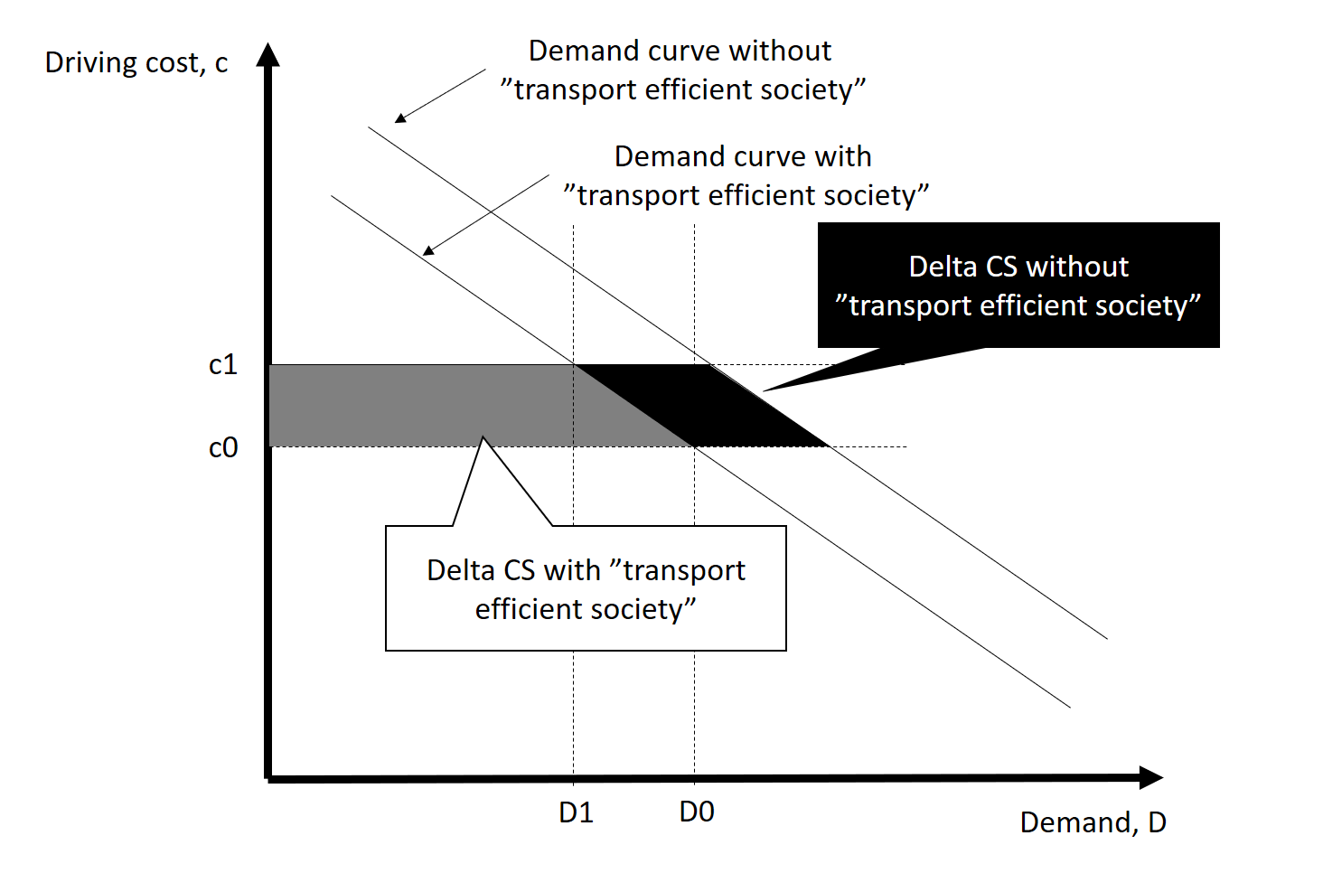

 |  |  |  |  |  | Scenario 1 |  | Scenario 2
Beräkning konsumentöverskott - jämför mellan scenario 1 och 2. |  |  |  |  |  | Policy scenario (EMA) |  | Reference scenario (EMA -beslutad politik, varierande X)
 |  |  |  |  |  | 2030 | 2040 | 2030 | 2040
Trafikarbete referens justerat för transporteffektivt samhälle | Lätta fordon - Totalt | miljarder fordonskilometer per år | d0 |  |  | 88.9 | 132.7 | 88.9 | 100.3
Trafikarbete referens justerat för transporteffektivt samhälle | Tunga lastbilar - Totalt | miljarder fordonskilometer per år | d0 |  |  | 6.0 | 9.8 | 6.0 | 7.0
Förändring i trafikarbete jmfr referens | Lätta fordon - Totalt | miljarder fordonskilometer per år | d1-d0 |  |  | 0.0 | 0.0 | 0.0 | 32.4
Förändring i trafikarbete jmfr referens | Tunga lastbilar - Totalt | miljarder fordonskilometer per år | d1-d0 |  |  | 0.0 | 0.0 | 0.0 | 2.8
Förändring i kostnad jmfr referens | Lätta fordon - Sammanvägd | kr/mil | c1-c0 |  |  | 0.0 | 0.0 | 0.0 | 3.6
Förändring i kostnad jmfr referens | Tunga lastbilar - Sammanvägd | kr/mil | c1-c0 |  |  | 0.0 | 0.0 | 0.0 | -74.6
Delta CS remaining/old users | Lätta fordon - Sammanvägd | miljarder kronor |  |  |  | 0 | 0 | 0 | -37
Delta CS remaining/old users | Tunga lastbilar - Sammanvägd | miljarder kronor |  |  |  | 0 | 0 | 0 | 53
Delta CS diverted users/new users | Lätta fordon - Sammanvägd | miljarder kronor |  |  |  | 0 | 0 | 0 | 6
Delta CS diverted users/new users | Tunga lastbilar - Sammanvägd | miljarder kronor |  |  |  | 0 | 0 | 0 | -10
Delta CS total | Lätta fordon - Sammanvägd | miljarder kronor |  |  |  | 0 | 0 | 0 | -31
Delta CS total | Tunga lastbilar - Sammanvägd | miljarder kronor |  |  |  | 0 | 0 | 0 | 42
Delta CS total bilar lastbilar |  | miljarder kronor |  |  |  | 0 | 0 | 0 | 12

Elektrifiering
 | Change in government spending million kr
x | 0 | 1 | 100 | 200 | 300 | 400 | 500 | 600 | 700 | 800 | 900 | 1000 | 1100 | 1200 | 1300 | 1400 | 1500 | 1600 | 1700 | 1800 | 1900 | 2000
y - ev price subsidy | 0 |  |  |  | 1900 |  |  |  |  |  |  | 6000 |  |  |  | 8200 |  | 9000
y-station subsidy | 0.1 | 1 |  | 2500 |  |  | 4100 |  | 4600 |  |  | 5600 | 5800 | 6000 |  |  |  |  |  |  |  | 7800
 | #NUM! | 0 | 4000 | 4602.0599913 | 4954.2425094 | 5204.1199827 | 5397.9400087 | 5556.3025008 | 5690.19608 | 5806.179974 | 5908.4850189 | 6000 | 6082.7853703 | 6158.3624921 | 6227.8867046 | 6292.2560714 | 6352.1825181 | 6408.2399653 | 6460.8978428 | 6510.5450102 | 6557.5072019 | 6602.0599913
 |  | 600
Log param | a | 2000
 |  |  | y-station subsidy |  | 0
0 | 0 | 1 | 1 | 1 | 0
1 |  | 100 |  | 100 | 4000
100 |  | 200 | 2500 | 200 | 4602.0599913
200 |  | 300 |  | 300 | 4954.2425094
300 | 1900 | 400 |  | 400 | 5204.1199827
400 |  | 500 | 4100 | 500 | 5397.9400087
500 |  | 600 |  | 600 | 5556.3025008
600 |  | 700 | 4600 | 700 | 5690.19608
700 |  | 800 |  | 800 | 5806.179974
800 |  | 900 |  | 900 | 5908.4850189
900 |  | 1000 | 5600 | 1000 | 6000
1000 | 6000 | 1100 | 5800 | 1100 | 6082.7853703
1100 |  | 1200 | 6000 | 1200 | 6158.3624921
1200 |  | 1300 |  | 1300 | 6227.8867046
1300 |  | 1400 |  | 1400 | 6292.2560714
1400 | 8200 | 1500 |  | 1500 | 6352.1825181
1500 |  | 1600 |  | 1600 | 6408.2399653
1600 | 9000 | 1700 |  | 1700 | 6460.8978428
1700 |  | 1800 |  | 1800 | 6510.5450102
1800 |  | 1900 |  | 1900 | 6557.5072019
1900 |  | 2000 | 7800 | 2000 | 6602.0599913
2000
 | b | 0
 | base | 10
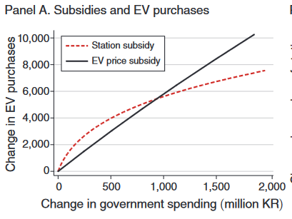
 |  | 2

